Лист5
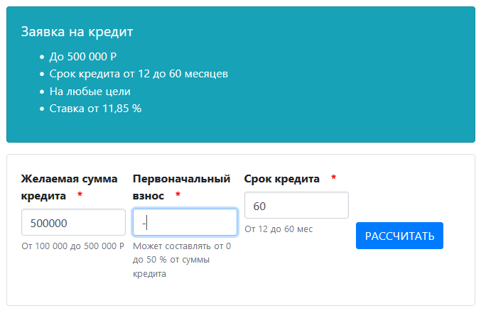

Error (#2): An internal server error occurred.

Чуток некорректно ты пишешь. Не "ПРиведите пример:" а "Приведите пример теста" и вот тест в этот столбец надо добавить. Твой пример под определение теста подходит с большой натяжкой.
Что надо проверить:
Здесь начало понятно но вот с места ...исходя из этих результатов... непонятно. Так что конкретно будем тестить?

